20. Subtotalen
Excel cursus gevorderd
SUBTOTAAL gebruiken middels een functie om alleen de gefilterde getallen te berekenen
Subtotalen berekenen via voorbeeldtabel (FUNCTIE_GETALLEN) en SUBTOTAAL via het lint GEGEVENS
Maak de opdrachten via voorbeeld 1 na, met de functie SUBTOTAAL
Maak vanuit de gegevens tabel verschillende berekeningen, met de functie SUBTOTAAL
1. klik in cel B12 van het voorbeeld om het juiste Functie-getal van het Subtotaal te gebruiken voor de juiste berekening
Maak een som berekening met de functie SUBTOTAAL in cel F12 met Functie-getal 9 voor SOM
2. Typ = in cel F12 - functie SUBTOTAAL activeren - typ 9 in 1e veld - Selecteer de gegevenstabel (B18:B27) in het 2e veld - OK
3. Herhaal dit voor GEMIDDELDE in de cel F13
 | voorbeeld 1 |  | Opdracht 1
Man/vrouw | Gewicht | Man/vrouw | Gewicht
Subtotaal (som) | 724 | Subtotaal (som)
Subtotaal (Gem.) | 72.4 | Subtotaal (Gem.)

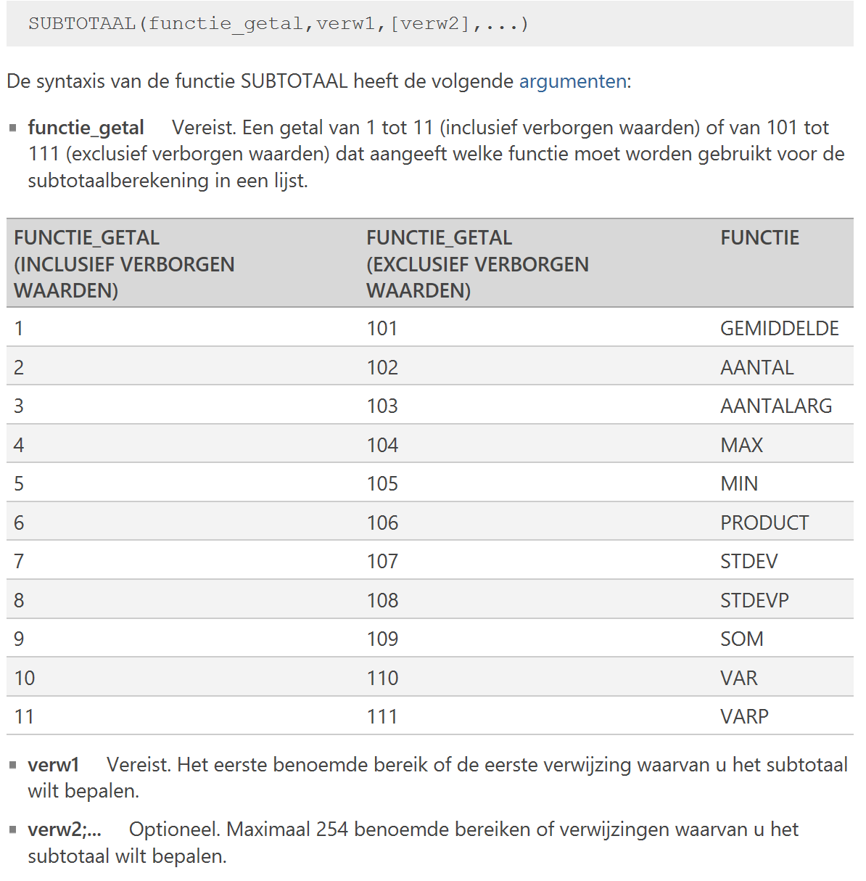
Overzicht van diverse FUNCTIE_GETALLEN
gegevenstabel
Man / Vrouw | Gewicht
Man | 80
Man | 68
Man | 70
Man | 105
Man | 90
Man | 73
Vrouw | 56
Vrouw | 58
Vrouw | 63
Vrouw | 61
Aantal | 724

